GAMEPLAY
Là tính năng mở rộng của tầng mây, cho User thêm option trang trí & tăng buff khu vườn bên cạnh Chậu & Decor
Thêm Key Selling Point, bán các lọ nhuộm thay đổi skin
=> Tăng nguồn tiêu kim cương

CLOUD'S SKIN

THUỘC TÍNH LỌ MÀU
User dùng các lọ màu để thay đổi Skin Tầng mây từ mặc định sang các theme: Mùa xuân, Valentine, Mùa hè, Xmas, New Year...
Kéo thả Lọ màu lên tầng mây tương tự các thao tác trồng cây, thu hoạch (Xem Sheet UI FLOWCHART)
Level unlock: 25
Thuộc tính của Lọ màu:
- Mỗi lọ màu sẽ có buff riêng đặc biệt, có 1 hoặc nhiều buff (Xem sheet PARAMETER)
- Buff có thời gian sử dụng tính từ khi User xác nhận dùng Lọ màu cho tầng mây, hết hạn sử dụng tầng mây sẽ tự động trở về theme mặc định (màu trắng), đồng thời mất buff
=> User có thể trữ Lọ màu trong kho Vật Dụng/subtab "Vật dụng khác"
- Lọ màu được xem như 1 item thuộc loại Material, có thể làm quà tặng các tính năng, sự kiện, mở bán trong IBshop (tab ) hoặc tùy chỉnh giao dịch
- Mỗi Lọ màu sở hữu chỉ được dùng 1 lần cho tầng mây, không có tác dụng cộng dồn
=> Khi apply Lọ màu mới (Khác hoặc giống lọ màu đang dùng) thì xem như Skin cũ sẽ mất đi dù còn hạn sử dụng (user cần lựa chọn thời điểm thay Skin cho phù hợp để tránh phí Skin đang dùng)

UI FLOWCHART
1. Unlock tính năng
 | LV unlock: 25
 | Khi đủ lv unlock, ngay trên Mép trái Tầng mây sẽ xuất hiện Icon tượng trưng cho Skin Tầng mây
 | Client tự động Scroll màn hình lên Tầng mây 1 và bắt đầu Tutorial
 | B1: Pop up clip hướng dẫn sử dụng Lọ màu
Sử dụng Lọ màu
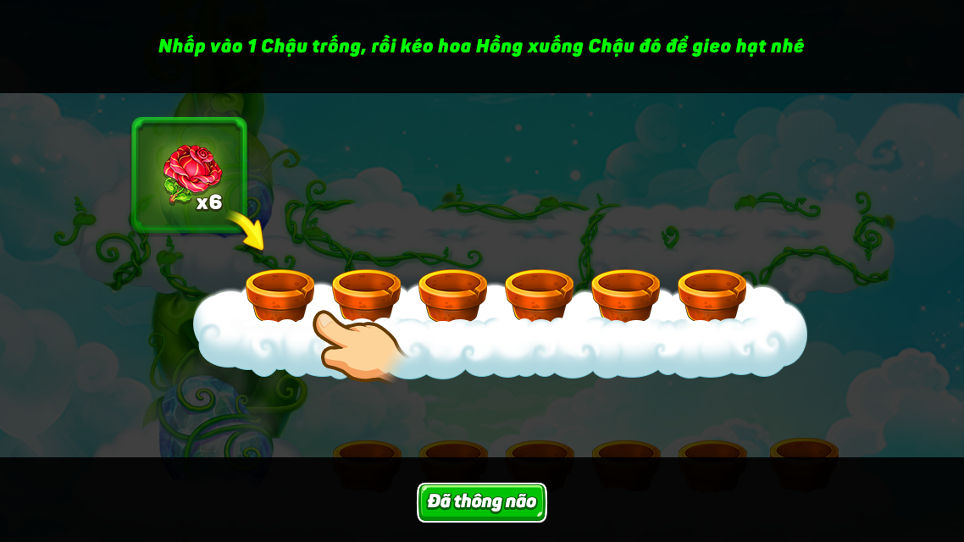

Clip diễn thao tác kéo chọn Lọ màu thả vào tầng mây
Anim khi đang apply Lọ màu mới
Hình ảnh Tầng mây với Skin mới (dùng skin bất kì)

 | B2: User nhấn vào Button “Đã hiểu” để đóng Pop-up
 | B3: Anim sáng focus ngay icon Skin
 | User tap vào -> Chọn Lọ Màu dùng thử mà server gửi tặng khi up lv25 thực hiện thao tác đổi Skin
 | End

1. UI Desc
 | Touch chọn Icon ngay mép trái mỗi Tầng mây
 | Icon này tương tự như icon số tầng mây, khi user kéo dừng tầng mây nào, icon sẽ hiện từ từ ngay nếp gấp tầng mây

Thay đổi Icon dễ nhận dạng tính năng hơn: Hình Lọ Màu, hình Cọ quét.....
 |  |  | Có pop up xác nhận khi User kéo thả Lọ màu nếu đang dùng 1 Lọ màu khác
CẢNH BÁO
"Lọ màu đang dùng vẫn còn hạn sử dụng. Bạn có chắc muốn đổi Lọ màu khác không?"

 | UI chọn Lọ màu
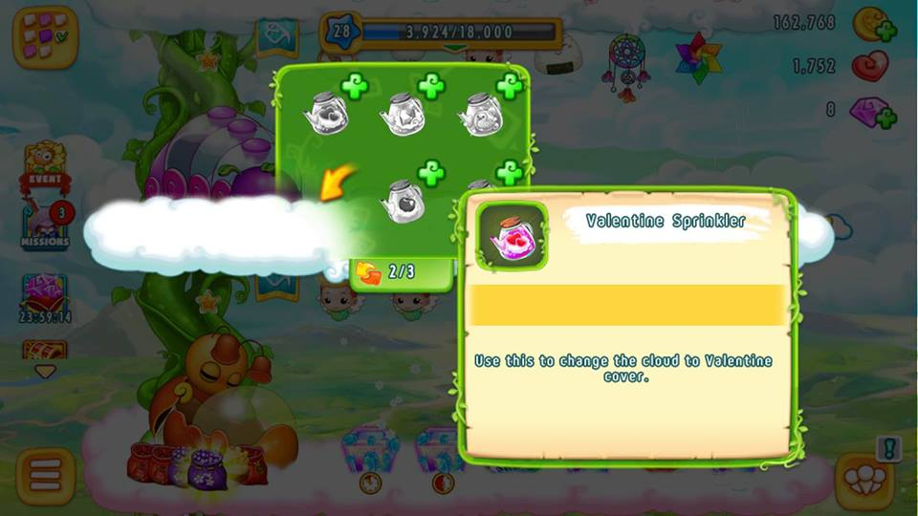
Đồng ý
Để sau

Hint Lọ màu khi nhấn giữ 1s:
- Hình ảnh Lọ màu
- Tên Lọ màu
- Thời gian sử dụng:
Khi active trên tầng mây sẽ bắt đầu countdown
- Desc: Mô tả thêm về Lọ màu
"Có thể mua từ Cửa hàng hoặc tham gia sự kiện"
 |  |  |  | Có anim diễn khi apply Lọ màu tương tự khi unlock Tầng mây, tạo hiệu ứng thay đổi hoành tráng

Với những Lọ màu có mở bán trong cửa hàng, gắn button "+" dẫn User vào mua ngay Lọ Màu

 | UI Review & xác nhận
 |  | Ngay khi chọn kéo thả Lọ màu lên tầng mây, sẽ cho User review & xác nhận apply
 |  | Có thể kéo thả review liên tục cho đến khi chọn được Lọ màu ưng ý

Đồng ý

